1 - liczebnosc_wiek
Pierwsze rejestracje używanych samochodów osobowych sprowadzonych z zagranicy w Polsce, w latach 2025 - 2026 analizy PZPM na podstawie Centralnej Ewidencji Pojazdów

 | Sty | Lut | Mar | Kwi | Maj | Cze | Lip | Sie | Wrz | Paź | Lis | Gru | RAZEM
2025 | 69,287 | 69,649 | 77,652 | 79,122 | 72,653 | 69,240 | 78,330 | 66,914 | 73,773 | 77,057 | 59,809 | 64,074 | 857,560
2026 | 57,747 | 62,265 |  |  |  |  |  |  |  |  |  |  | 120,012
%zmiana r/r | -16.7% | -10.6% |  |  |  |  |  |  |  |  |  |  | -13.6%
Pierwsze rejestracje używanych samochodów osobowych w Polsce 2025 - 2026
 | 2025 | 2026
Sty | 69,287 | 57,747
Lut | 69,649 | 62,265
Mar | 77,652
Kwi | 79,122
Maj | 72,653
Cze | 69,240
Lip | 78,330
Sie | 66,914
Wrz | 73,773
Paź | 77,057
Lis | 59,809
Gru | 64,074
 |  |  |  |  |  |  |  |  | Struktura wieku Sty-Lut 2026
 |  |  |  |  |  |  |  |  | Wiek | Liczba pojazdów | Udział %
 |  |  |  |  |  |  |  |  | do 4 lat | 11,453 | 9.54%
 |  |  |  |  |  |  |  |  | 5-10 lat | 39,514 | 32.93%
 |  |  |  |  |  |  |  |  | >10 lat | 69,045 | 57.53%
 |  |  |  |  |  |  |  |  | Razem | 120,012 | 100%

źródło: PZPM na podstawie CEP

2 - EURO_rodzaj_paliwa
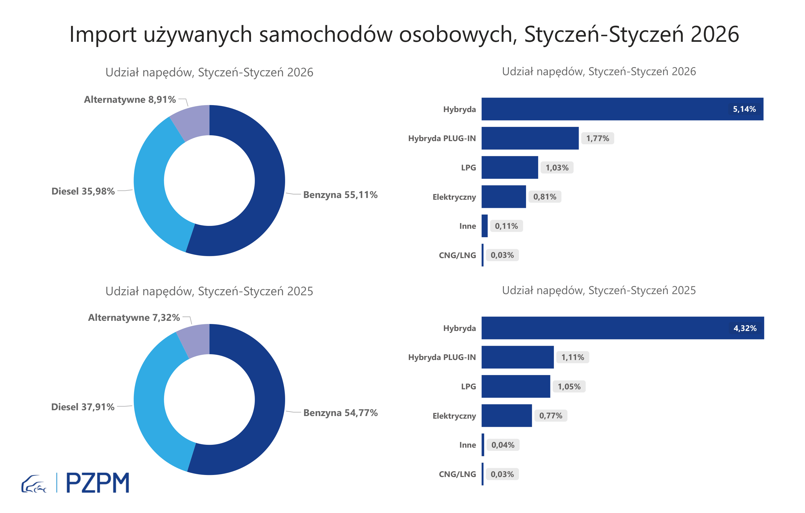
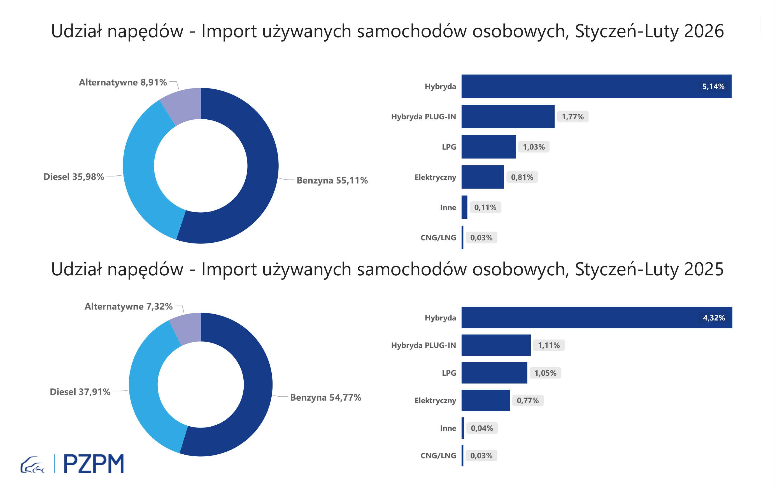
Pierwsze rejestracje używanych samochodów osobowych według rodzaju napędu
Rodzaj napędu | Styczeń-Luty 2025 |  | Styczeń-Luty 2026 |  | Zmiana % r/r | Zmiana udziału r/r
 | tys. szt. | udział % | tys. szt. | udział %
Benzyna | 76,0 | 54.7% | 66,3 | 55.2% | -12.8% | +0,5 pp
Diesel | 52,6 | 37.8% | 42,8 | 35.7% | -18.6% | -2,2 pp
Pozostałe | 10,4 | 7.5% | 10,9 | 9.1% | 5.3% | +1,6 pp
w tym:
Elektryczny | 1.0 | 0.7% | 1.0 | 0.9% | -0.2% | +0,1 pp
Hybryda | 6.3 | 4.5% | 6.4 | 5.3% | 2.3% | +0,8 pp
Hybryda PLUG-IN | 1.5 | 1.1% | 2.1 | 1.8% | 38.5% | +0,7 pp
LPG | 1.4 | 1.0% | 1.2 | 1.0% | -16.4% | +0,0 pp
CNG/LNG | 0.1 | 0.0% | 0.0 | 0.0% | -10.0% | +0,0 pp
Inne | 0.1 | 0.0% | 0.1 | 0.1% | 82.0% | +0,0 pp

3 - TOP_marki
Pierwsze rejestracje - używane samochody osobowe sprowadzone do Polski - TOP 10 w 2026
Pierwsze rejestracje używanych samochodów osobowych w Polsce*
Lp.** | Marka | Styczeń-Luty 2025 | Styczeń-Luty 2026 | Zmiana % r/r
1 | FORD | 13,054 | 11,226 | -14.0%
2 | VOLKSWAGEN | 13,356 | 11,020 | -17.5%
3 | OPEL | 12,126 | 10,296 | -15.1%
4 | AUDI | 10,526 | 8,668 | -17.7%
5 | BMW | 8,614 | 7,443 | -13.6%
6 | MERCEDES-BENZ | 6,862 | 6,315 | -8.0%
7 | HYUNDAI | 6,370 | 5,954 | -6.5%
8 | PEUGEOT | 6,511 | 5,807 | -10.8%
9 | RENAULT | 5,980 | 5,098 | -14.7%
10 | KIA | 4,931 | 4,400 | -10.8%
* źródło: PZPM na podstawie danych CEP
** kolejność wg rejestracji w 2026 roku

